Hoja4
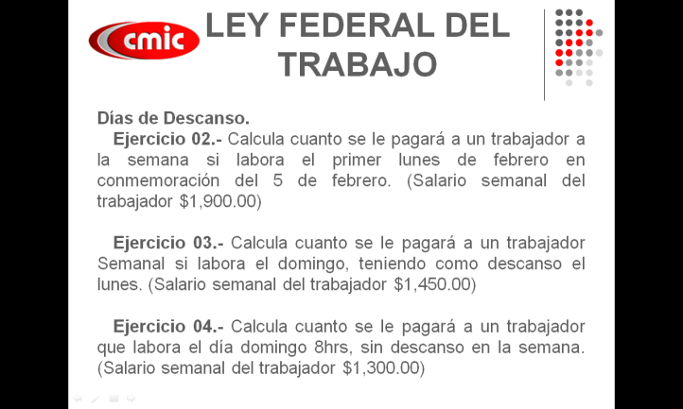
 |  |  |  | Sal. Sem= | 1900
 |  |  |  | Sn= | 271.42857143
 |  |  |  | Pago Extra= | 200% | 542.85714286
 |  |  |  | Lunes | $271.43 | 542.85714286
 |  |  |  | Martes | $271.43
 |  |  |  | Miércoles | $271.43
 |  |  |  | Jueves | $271.43
 |  |  |  | Viernes | $271.43
 |  |  |  | Sábado | $271.43
 |  |  |  | Domingo | $271.43
 |  |  |  |  | $1,900.00 | $542.86 | $2,442.86

Sal. Sem= | 1450
Sn= | 207.14285714
Pago Extra= | 25% | 51.785714286
Lunes | $207.14
Martes | $207.14
Miércoles | $207.14
Jueves | $207.14
Viernes | $207.14
Sábado | $207.14
Domingo | $207.14 | 51.785714286
 | $1,450.00 | $51.79 | $1,501.79

